Energy
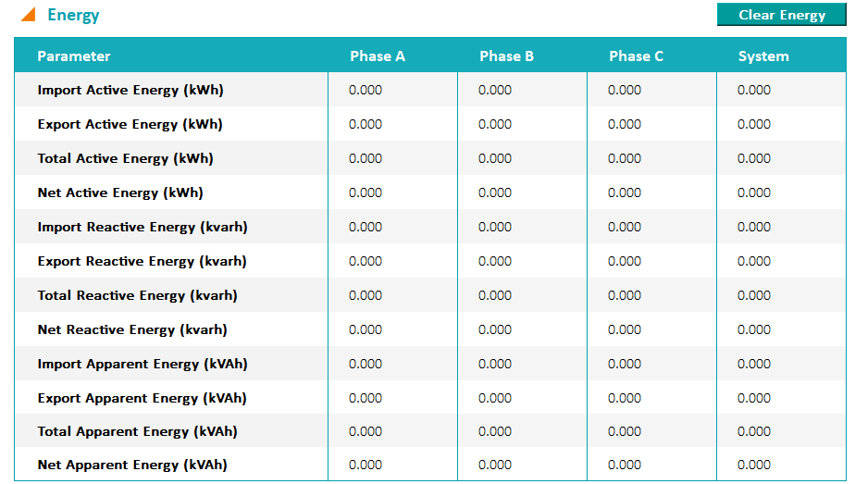
1 Element 2 Wire（单相计量）
Parameter | PhaseA | PhaseB | PhaseC | System
Import Active Energy (kWh) | ■ | － | － | ■
Export Active Energy (kWh) | ■ | － | － | ■
Total Active Energy (kWh) | ■ | － | － | ■
Net Active Energy (kWh) | ■ | － | － | ■
Import Reactive Energy (kvarh) | ■ | － | － | ■
Export Reactive Energy (kvarh) | ■ | － | － | ■
Total Reactive Energy (kvarh) | ■ | － | － | ■
Net Reactive Energy (kvarh) | ■ | － | － | ■
Apparent Energy (kVAh) | ■ | － | － | ■

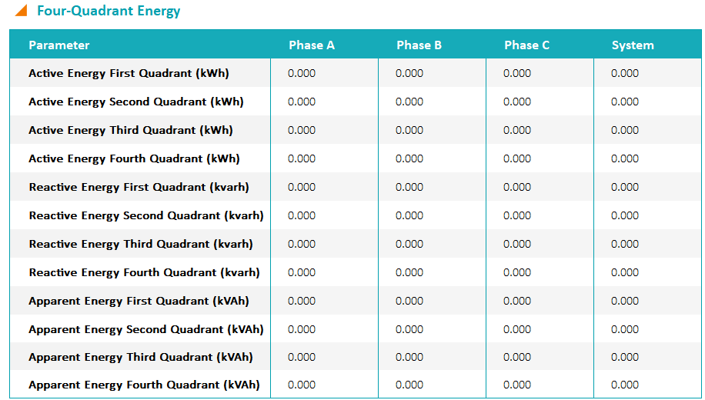
2 Element 3 Wire 1 Phase（作为两个单相计量，夹角180°）
Parameter | PhaseA | PhaseB | PhaseC | System
Import Active Energy (kWh) | ■ | － | ■ | ■
Export Active Energy (kWh) | ■ | － | ■ | ■
Total Active Energy (kWh) | ■ | － | ■ | ■
Net Active Energy (kWh) | ■ | － | ■ | ■
Import Reactive Energy (kvarh) | ■ | － | ■ | ■
Export Reactive Energy (kvarh) | ■ | － | ■ | ■
Total Reactive Energy (kvarh) | ■ | － | ■ | ■
Net Reactive Energy (kvarh) | ■ | － | ■ | ■
Apparent Energy (kVAh) | ■ | － | ■ | ■

2 Element 3 Wire Delta（计量总功率）
Parameter | PhaseA | PhaseB | PhaseC | System
Import Active Energy (kWh) | － | － | － | ■
Export Active Energy (kWh) | － | － | － | ■
Total Active Energy (kWh) | － | － | － | ■
Net Active Energy (kWh) | － | － | － | ■
Import Reactive Energy (kvarh) | － | － | － | ■
Export Reactive Energy (kvarh) | － | － | － | ■ | Four-Quadrant Energy和Energy由于列内容一样，不同接线方式显示也是一样的。
Total Reactive Energy (kvarh) | － | － | － | ■
Net Reactive Energy (kvarh) | － | － | － | ■
Apparent Energy (kVAh) | － | － | － | ■

2 Element 3 Wire Network（三相系统，计量两相）
Parameter | PhaseA | PhaseB | PhaseC | System
Import Active Energy (kWh) | ■ | － | ■ | ■
Export Active Energy (kWh) | ■ | － | ■ | ■
Total Active Energy (kWh) | ■ | － | ■ | ■
Net Active Energy (kWh) | ■ | － | ■ | ■
Import Reactive Energy (kvarh) | ■ | － | ■ | ■
Export Reactive Energy (kvarh) | ■ | － | ■ | ■
Total Reactive Energy (kvarh) | ■ | － | ■ | ■
Net Reactive Energy (kvarh) | ■ | － | ■ | ■
Apparent Energy (kVAh) | ■ | － | ■ | ■

3 Element 4 Wire Y（单独显示N相电流和角度）
Parameter | PhaseA | PhaseB | PhaseC | System
Import Active Energy (kWh) | ■ | ■ | ■ | ■
Export Active Energy (kWh) | ■ | ■ | ■ | ■
Total Active Energy (kWh) | ■ | ■ | ■ | ■
Net Active Energy (kWh) | ■ | ■ | ■ | ■
Import Reactive Energy (kvarh) | ■ | ■ | ■ | ■
Export Reactive Energy (kvarh) | ■ | ■ | ■ | ■
Total Reactive Energy (kvarh) | ■ | ■ | ■ | ■
Net Reactive Energy (kvarh) | ■ | ■ | ■ | ■
Apparent Energy (kVAh) | ■ | ■ | ■ | ■

3 Element 4 Wire Delta
Parameter | PhaseA | PhaseB | PhaseC | System
Import Active Energy (kWh) | － | － | － | ■
Export Active Energy (kWh) | － | － | － | ■
Total Active Energy (kWh) | － | － | － | ■
Net Active Energy (kWh) | － | － | － | ■
Import Reactive Energy (kvarh) | － | － | － | ■
Export Reactive Energy (kvarh) | － | － | － | ■
Total Reactive Energy (kvarh) | － | － | － | ■
Net Reactive Energy (kvarh) | － | － | － | ■
Apparent Energy (kVAh) | － | － | － | ■

